学内者用(様式６） 記入例
⑳
 |  |  |  | 学内者用
別紙様式６ |  |  |  |  |  |  |  |  |  |  |  |  |  |  |  |  | 令和 年 月 日

①
⑥
確認後に押印（電子押印可）又は署名。
令和 ６ 年 ５ 月分 近距離旅費請求書

②
③
④
空欄のままでOK
⑤
部 署 |  |  | 名称 |  | 〇△系専攻－〇〇学－産学連携等研究費－産学 |  |  |  |  | コード | 12041△PXPX |  |  |  | 予算責任者等 |  |  |  |  | 勤務時間管理員
プロジェクト |  |  | 名称 |  | 政０１－０３×××（ABC△△△） |  |  |  |  | コード | 2105-------1 |  |  |  | ●部局長 (部局内配分がある場合には、該当教職員) ●外部資金の場合は担当教職員
予 算 科 目 |  |  | 名称 |  | 受託研究費等-受託研究費 |  |  |  |  | コード | 606060
勘 定 科 目 |  |  | 名称 |  | 受研-国内旅費 |  |  |  |  | コード | 4130012100

請 求 者 |  |  |  |  |  |  | 通勤 区分チェック(※１) | 月 日 | 用 務 先 |  |  |  | 出発地 |  | 金 額 |  |  | 備 考 （※３）

⑩
⑬
⑫
所 属 |  |  |  |  |  | 職 名 |  |  | 用 務 |  |  |  | 到着地 | (※2)
氏 名 |  |  |  |  |  | 取引先コード
新領域創成科学研究科 ○○専攻 |  |  |  |  |  | 教 授 | ■ | 2019-05-08 | 東京大学 本郷キャンパス 工学部○号館 |  |  |  | 北千住 |  | 390 |  | 円 | 北千住（１９５）→根津 往復
⑦
⑭
柏 太 郎 |  |  |  |  |  | ００００４５６７８９ |  |  | 物質機能の測定など研究打合せ |  |  |  | 根津

⑪
新領域創成科学研究科 ○○専攻 |  |  |  |  |  | 教 授 | ■ | 2019-05-20 | 理化学研究所 |  |  |  | 東大前 |  | 2,240 |  | 円 | 東大前→南流山（通勤区間） 南流山(５５０)→北朝霞(徒歩)→朝霞台(１４４)→和光市 往復

柏 太 郎 |  |  |  |  |  | ００００４５６７８９ |  |  | 物質機能の測定など研究打合せ |  |  |  | 和光市

⑨
 |  |  |  |  |  |  |  |  |  |  |  |  |  |  |  |  | 円 | 経路と料金がわかるもの（Web検索結果を印刷したもの等）を添付してください。 ※定期券をお持ちの方は、IC料金、定期をお持ちでない方は、現金の金額がわかる検索画面
⑧
用務内容はなるべく具体的に記載すること。

 |  |  |  |  |  |  |  |  |  |  |  |  |  |  |  |  | 円

⑮
 |  |  |  |  |  |  |  |  |  |  |  |  |  |  |  |  | 円

 |  |  |  |  |  |  |  |  |  |  |  |  |  |  |  |  | 円

 |  |  |  |  |  |  |  |  |  |  |  |  |  |  |  |  | 円

⑱

⑯
⑯
※通勤経路（※1） 北千住→（つくばエクスプレス）→柏の葉キャンパス→（東武バス）→東大前 |  |  |  |  |  |  |  |  |  |  |  |  |  |  | 2,630 |  | 円 | 【公共交通機関特例（３万円未満）】
⑰

⑲
☑ | 経費元確認 （※４）
 | ※１ | 通常の通勤に利用している区間は請求できません。請求者は通勤区間分が含まれていないことを確認して■を選択し、金額計の左欄に通常の通勤に利用している経路を記入してください。
 | ※２ | 出発地・到着地は最寄りの駅名やバス停名を記載してください。
 | ※３ | 備考欄に詳しい経路を記入し、経路と料金がわかるもの（Ｗｅｂ検索結果を印刷したもの等）を添付してください。
 | ※４ | 雇用経費又は近距離旅費経費が外部資金の場合、上記申請の経費にて支出可能であることを確認して■を選択してください。
 | ※５ | 取引先コードはご自身の財務会計システム上のコードになります。 |  |  |  |  |  |  | 問合せ先(研究室名、担当者名等) |  |  | 柏 花 子 |  |  |  | 連絡先 |  |  | ○○○○○

学外者用(様式７） 記入例
⑱
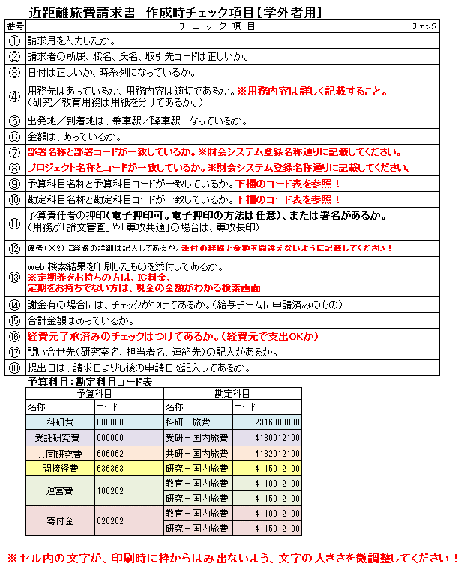
 |  |  |  | 学外者用
別紙様式７ |  |  |  |  |  |  |  |  |  |  |  |  |  |  |  |  | 令和 年 月 日

①
令和 ６ 年 ５ 月分 近距離旅費請求書

請求者 |  |  | 所 属 |  |  |  | 職 名 |  |  |  |  | 氏 名 |  |  |  | 取引先コード

②
 |  |  | 筑波大学 |  |  |  | 教 授 |  |  |  |  | 筑 波 太 郎 |  |  |  | ００００１２３４５６

月 日 |  |  | 用 務 先 |  | 出 発 地 |  |  | 金額 |  | 部署名称 |  |  | プロジェクト名称 | 予算科目名称 | 勘定科目名称 |  | 予算責任者等印 | 備 考(※2) |  | 謝金有 (※3)

 |  |  | 用 務 |  | 到着地 | (※１） |  |  |  | 部署コード |  |  | プロジェクトコード | 予算科目コード | 勘定科目コード
③
⑥
⑪
５月 ２８日 |  |  | 東京大学大学院 柏キャンパス |  | 筑波大中央 |  |  | 2,140 | 円 | XX-外部資金-プロジェクト-プロジェクト |  |  | ○○○○基盤B | 預り科研費等- 預り科研費等 | 預り科研－旅費 |  |  | ※ 複数の用務先に出張する場合には備考欄に詳しい経路を記入してください。 |  | ■
④
⑭
 |  |  | 物質機能の測定など研究打合せ |  | 東大前 |  |  |  |  | 12041△PXPX |  |  | 1905-------1 | 800000 | 2316000000

⑦
⑧
⑨
⑩
５月 ３０日 |  |  | つくば国際会議場 |  | 筑波大中央 |  |  | 520 | 円 |  |  |  |  |  |  |  |  | 経路と料金がわかるもの（Web検索結果を印刷したもの等）を添付してください。 ※定期券をお持ちの方は、IC料金、定期をお持ちでない方は、現金の金額がわかる検索画面

 |  |  | 物質機能の測定など研究打合せ |  | つくばセンター

⑤
⑫
月 日 |  |  |  |  |  |  |  |  | 円

確認後に押印（電子押印可）又は署名。

用務内容はなるべく具体的に記載すること。
⑬
月 日 |  |  |  |  |  |  |  |  | 円

月 日 |  |  |  |  |  |  |  |  | 円

月 日 |  |  |  |  |  |  |  |  | 円

月 日 |  |  |  |  |  |  |  |  | 円

⑮

⑯
 |  |  |  |  |  |  |  |  | 円 | ☑経費元了承済み （※４）
 |  |  |  |  |  |  |  | 2,660
【公共交通機関特例（３万円未満）】

⑰
 | ※１ 出発地・到着地は最寄りの駅名やバス停名を記載してください。
 | ※２ 複数の用務先に出張する場合には備考欄に詳しい経路を記入してください。
 | ※３ 謝金の支給がある場合は■を選択してください。
 | ※４ | 外部資金の場合、経費支出可能であることを確認して■を選択してください。 |  |  |  |  |  |  |  |  | 問合せ先(研究室名、担当者名等) |  |  | 柏 花 子 |  |  | 連絡先 |  | ○○○○○

